Hoja 1
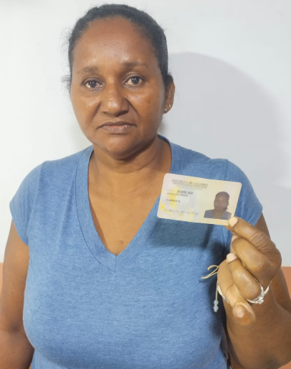
PAGOS | MOTO | MODELO | MARCA | PLACA | MOVIL | PRECIO | INICIAL
A219782G | BERA | 2027 | BRS | FPW65I | 65B | $6,000,000.00 | $800,000.00

COSTO -INICIAL | INTERES | COSTO NETO | MESES | MESUAL | QUINCENAL | SEMANAL | DIARIO
$5,200,000.00 | $2.74 | 14,253,200.00 | 18 | $791,844.44 | $395,922.22 | $197,961.11 | $32,993.52
NOMBRES |  | CEDULA | NACIONALIDAD | NUMERO | SOAT | Traspaso de propiedad | DEUDA DE SEMANA
HUMBERTA | AGUILAR PEREZ | 30,840,322 | COLOMBIANA | 3145262840 | ACTIVO | ACTIVO
 |  |  |  |  |  |  | MESES
SALDO ACTUAL PAGADO |  | DEUDA A PAGAR |  | DEUDA TOTAL. |  | DEUDA ADQUIRIDA
1,600,000 |  | 12,653,200.00 |  | 12,653,200.00 |  |  | 1

RENTAL MOTORS S.A.S

FECHA | FECHA | FECHA | ABONO | FECHA | FECHA | ABONO | ABONO
 | 06/04/2026 | 13/04/2026 | $400,000 | 20/04/2026 | 27/04/2026 | $400,000 |  | $800,000
 | 07/04/2026 | 14/04/2026 |  | 21/04/2026 | 28/04/2026
 | 08/04/2026 | 15/04/2026 |  | 22/04/2026 | 29/04/2026
02/04/2026 | 09/04/2026 | 16/04/2026 |  | 23/04/2026 | 30/04/2026
03/04/2026 | 10/04/2026 | 17/04/2026 |  | 24/04/2026 | 01/05/2026
04/04/2026 | 11/04/2026 | 18/04/2026 |  | 25/04/2026 | 02/05/2026
 |  |  | $400,000 |  |  | $400,000 |  | 1
REF. |  | REF. |  | REF. |  | REF. |  | 1

FECHA | FECHA | ABONO | FECHA | FECHA | ABONO | FECHA | ABONO
04/05/2026 | 11/05/2026 | $400,000 | 18/05/2026 | 25/05/2026 | $400,000 |  |  | $800,000
05/05/2026 | 12/05/2026 |  | 19/05/2026 | 26/05/2026
06/05/2026 | 13/05/2026 |  | 20/05/2026 | 27/05/2026
07/05/2026 | 14/05/2026 |  | 21/05/2026 | 28/05/2026
08/05/2026 | 15/05/2026 |  | 22/05/2026 | 29/05/2026
09/05/2026 | 16/05/2026 |  | 23/05/2026 | 30/05/2026
 |  | $400,000.00 |  |  | $400,000 |  |  | 2
REF. |  | REF. |  | REF. |  | REF.

FECHA | FECHA | ABONO | FECHA | FECHA | ABONO | FECHA | ABONO
01/06/2026 | 08/06/2026 |  | 15/06/2026 | 22/06/2026 |  |  |  | $0
02/06/2026 | 09/06/2026 |  | 16/06/2026 | 23/06/2026
03/06/2026 | 10/06/2026 |  | 17/06/2026 | 24/06/2026
04/06/2026 | 11/06/2026 |  | 18/06/2026 | 25/06/2026
05/06/2026 | 12/06/2026 |  | 19/06/2026 | 26/06/2026
06/06/2026 | 13/06/2026 |  | 20/06/2026 | 27/06/2026
 |  | $0.00 |  |  | $0 |  |  | 2
REF. |  | REF. |  | REF. |  | REF.

